Dashboard
画面レイアウト
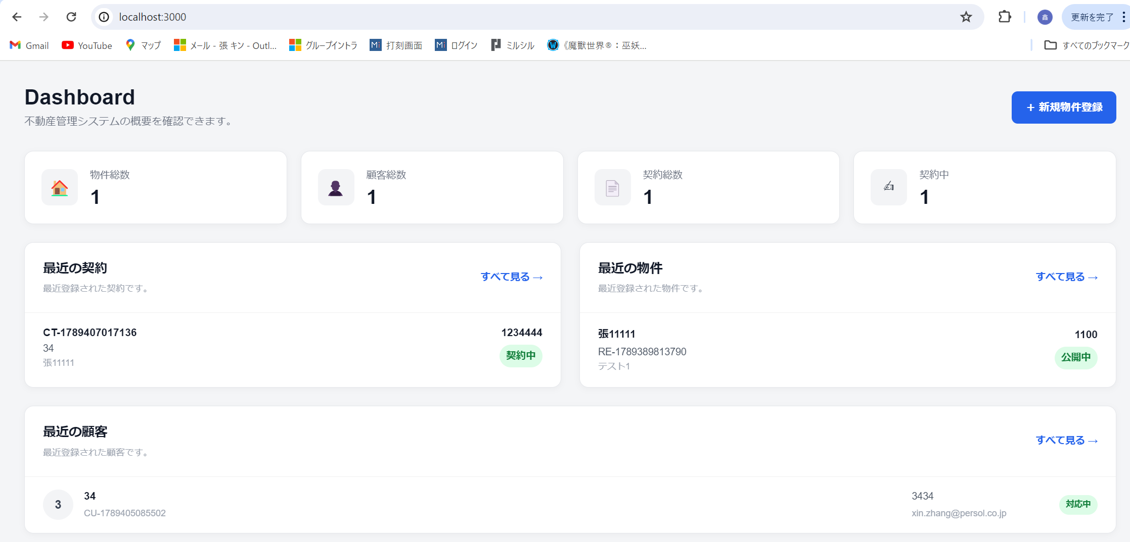

ヘッド部分の表示内容：
 | 物件総数：登録された物件の数
 | 顧客総数：登録された顧客の総数
 | 契約総数：契約の件数
 | 契約中；現在の契約件数

最近の契約
 | 最近に契約した内容

 | すべて見るをクリックすると契約管理画面に遷移する

最近の物件
 | 最近登録された物件を表示する

 | すべて見るをクリックすると物件管理画面に遷移

最近の顧客
 | 最近登録された顧客を表示する

 | すべて見るをクリックすると顧客管理画面に遷移

契約管理画面
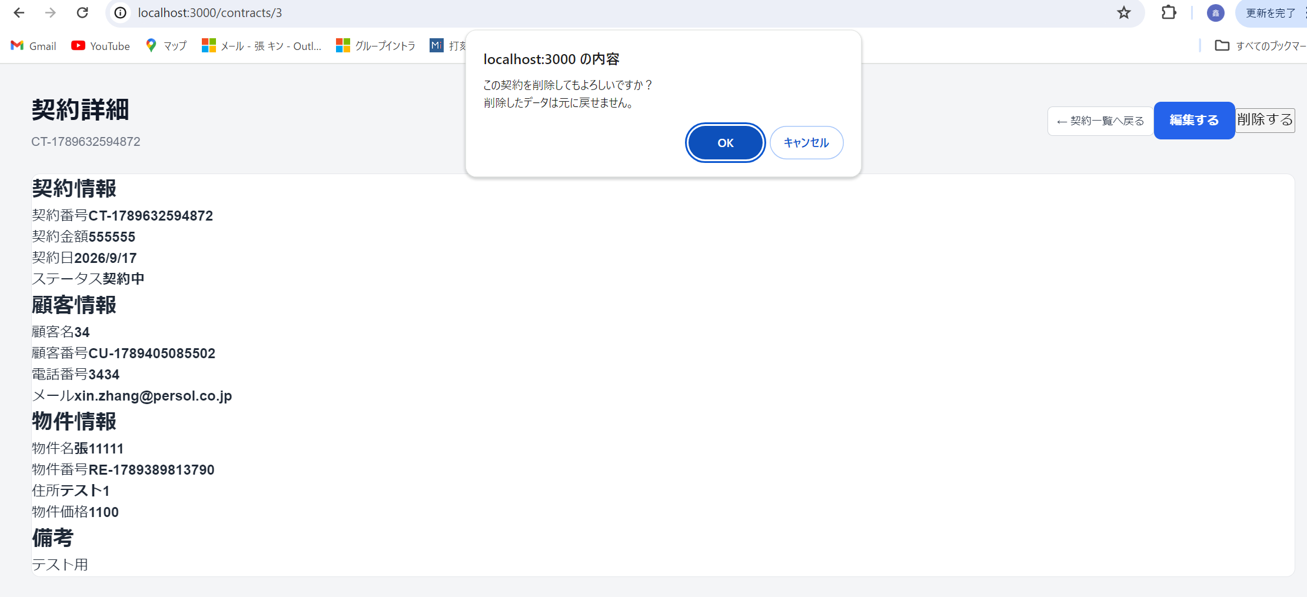
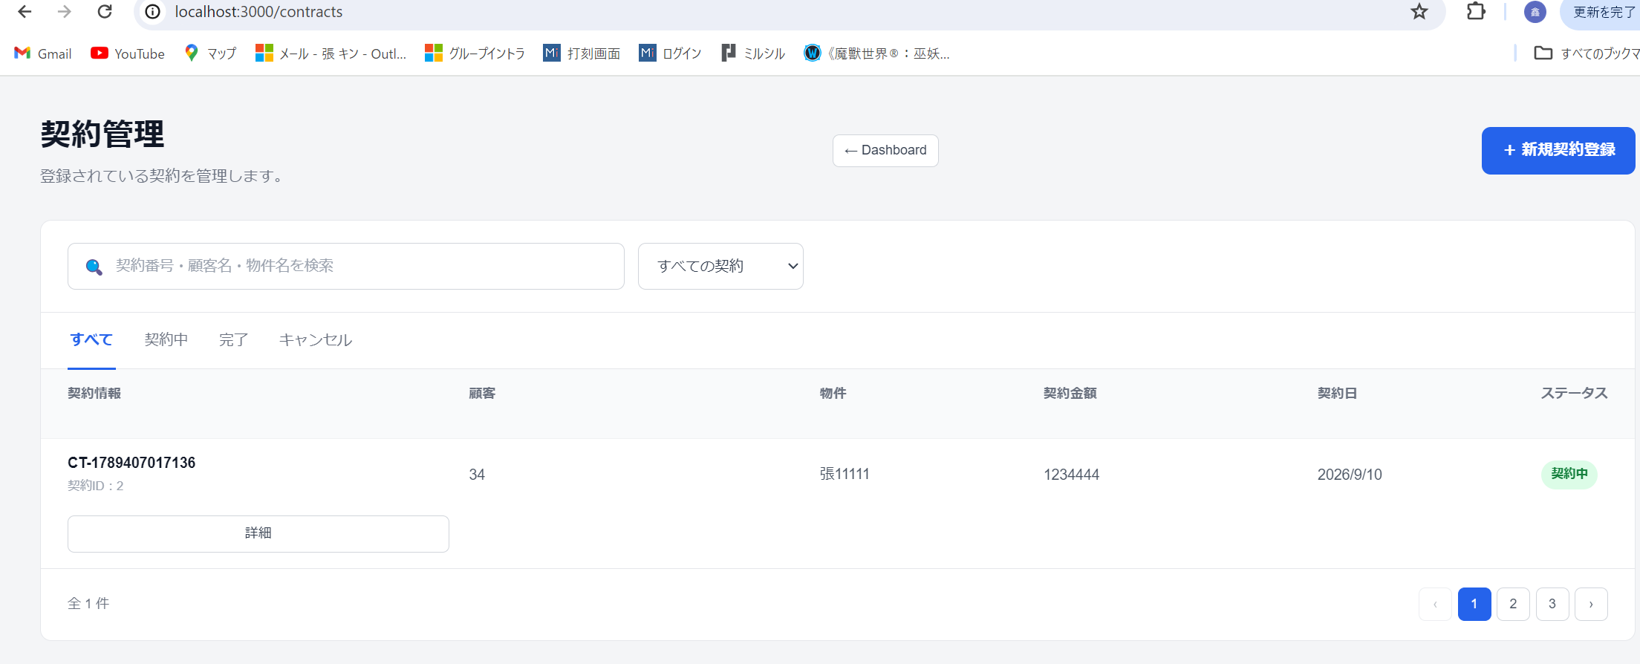
最近の契約→すべて見るをクリック

契約管理に遷移
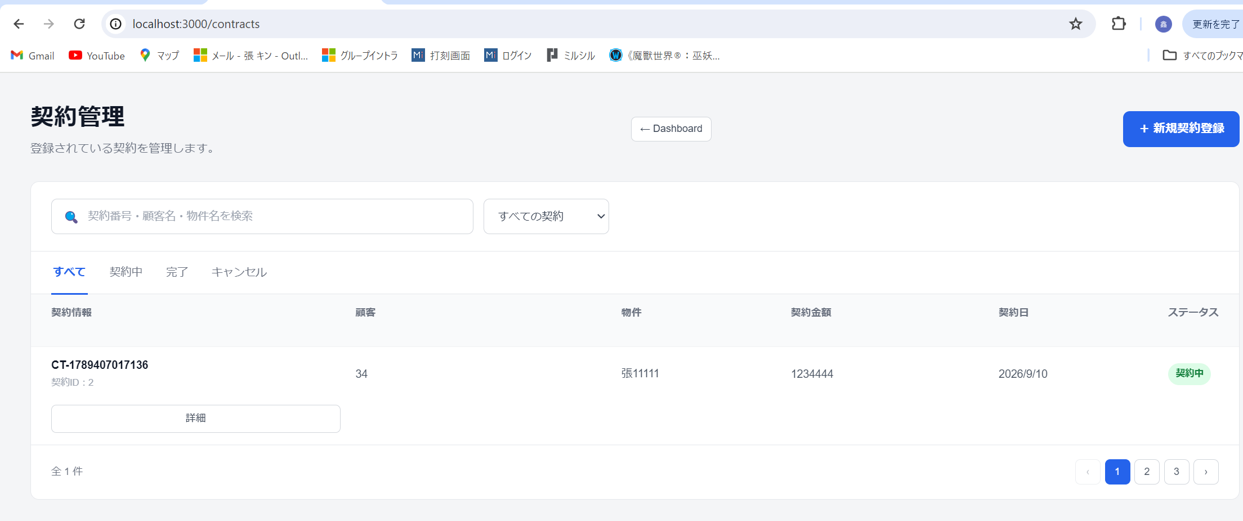

新規契約登録 クリックすると,新規契約登録画面委遷移
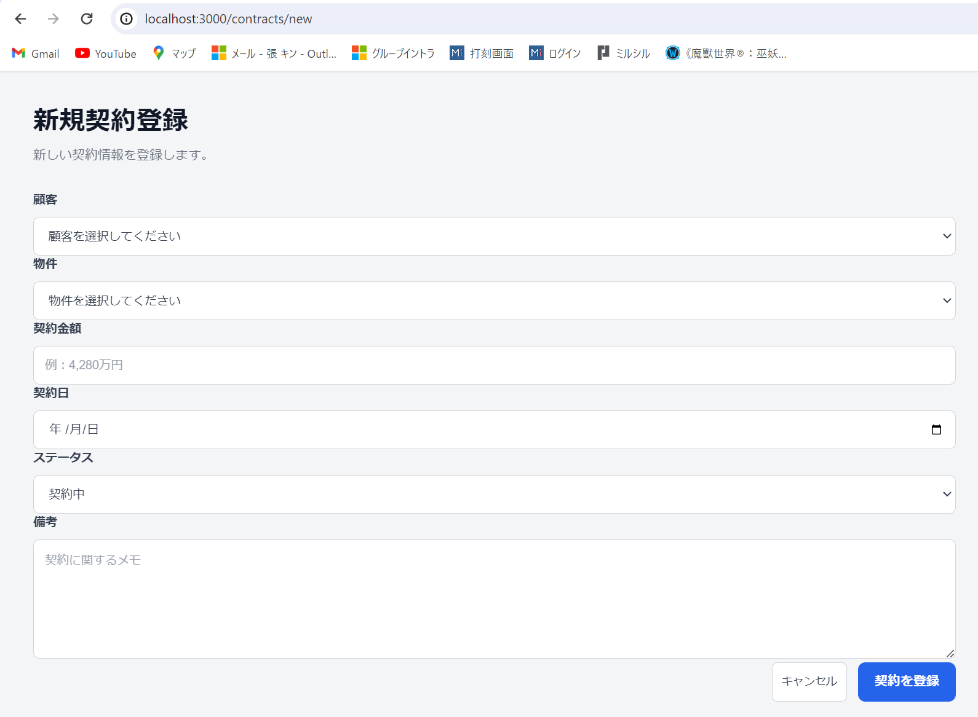

データ入力して、契約を登録をクリックすると、契約の登録ができる

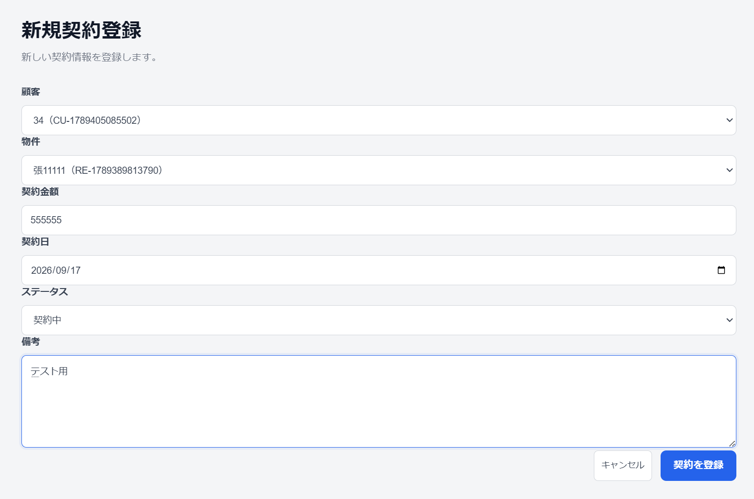

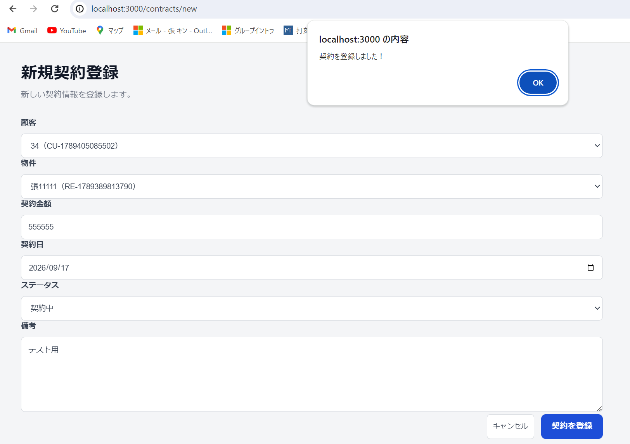

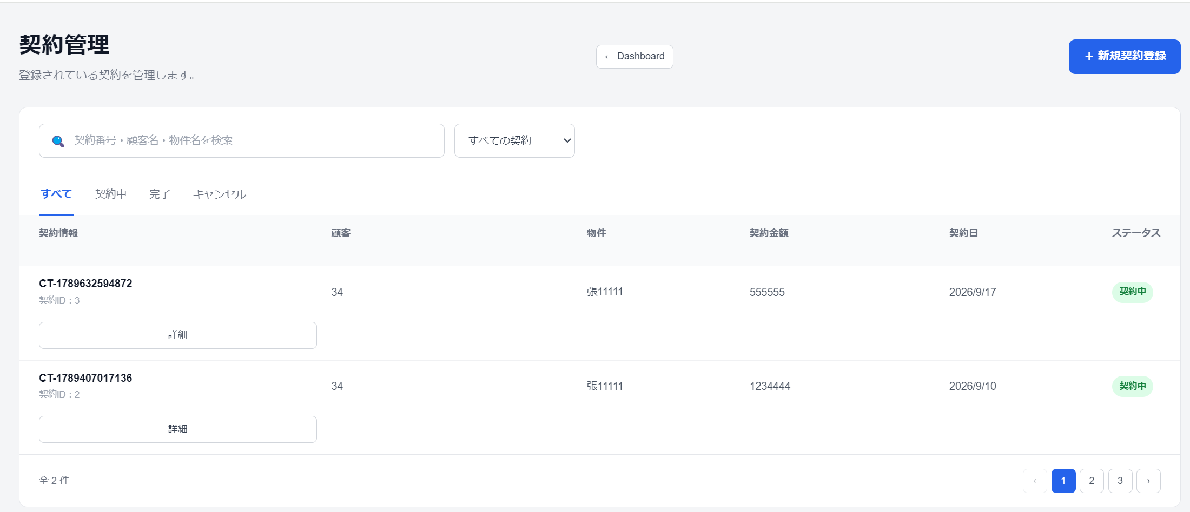

詳細 をクリックすると、契約の内容が確認できる

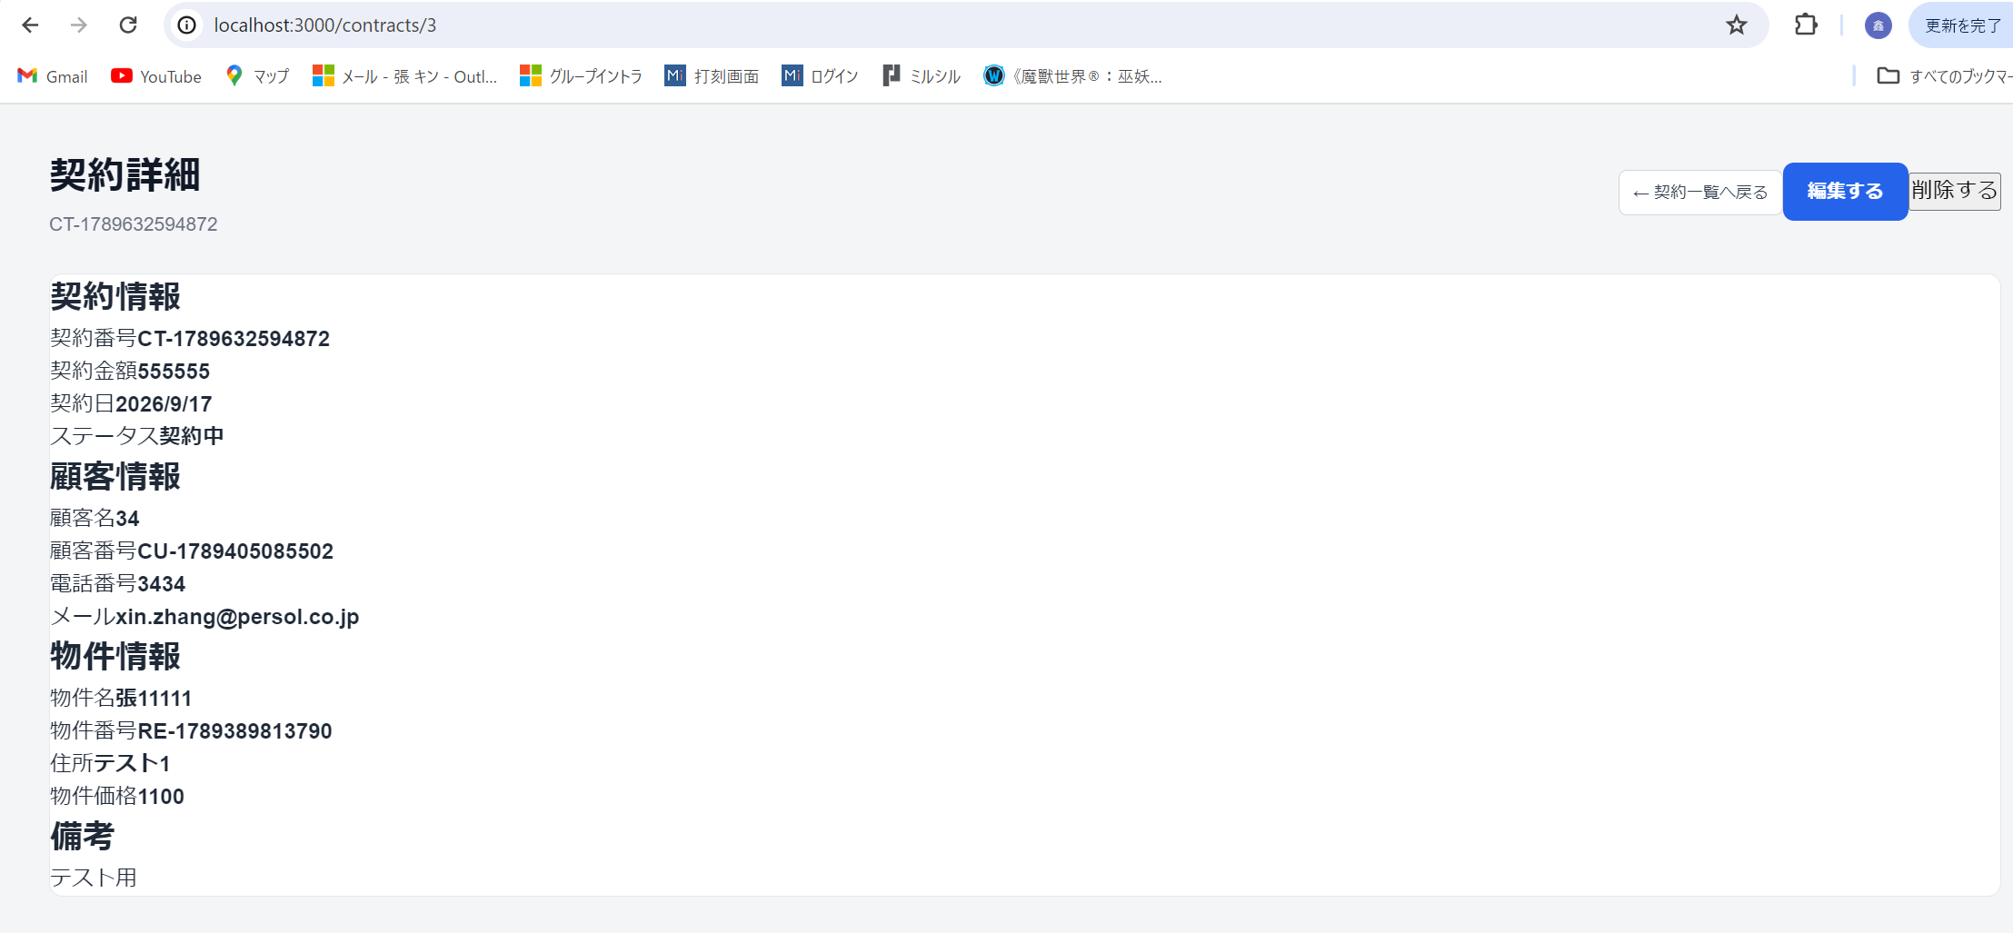

編集する をクリックすると、編集画面に遷移

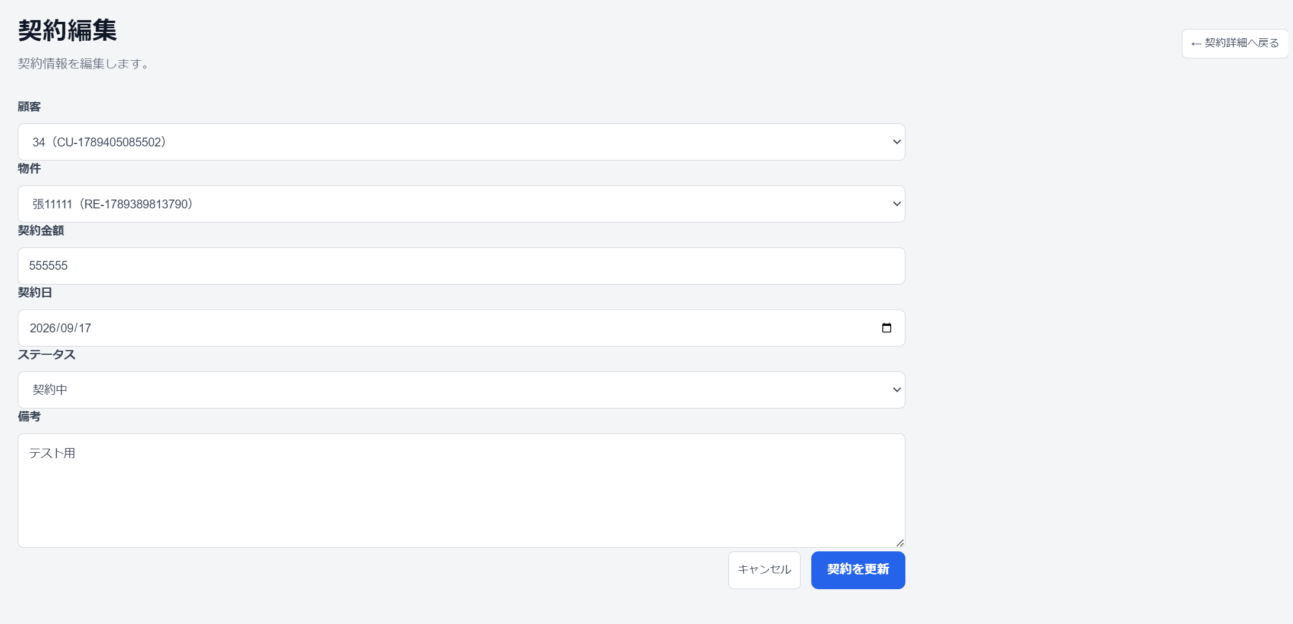

削除する をクリックすると、削除される

物件管理画面
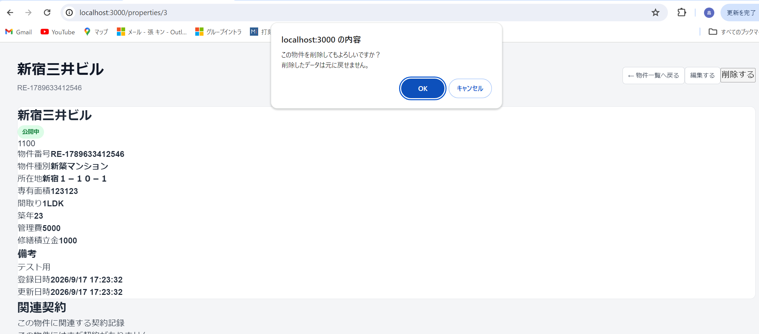
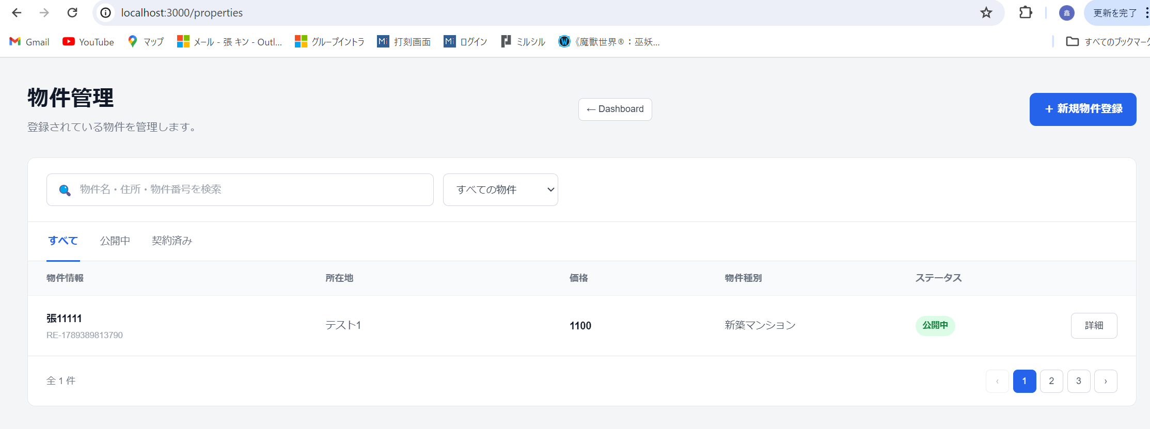
最近の物件→すべて見るをクリック

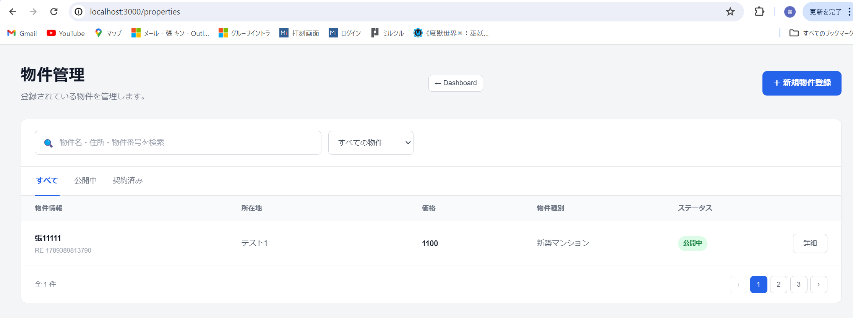

新規物件登録 をクリックすると、新規物件登録画面に遷移

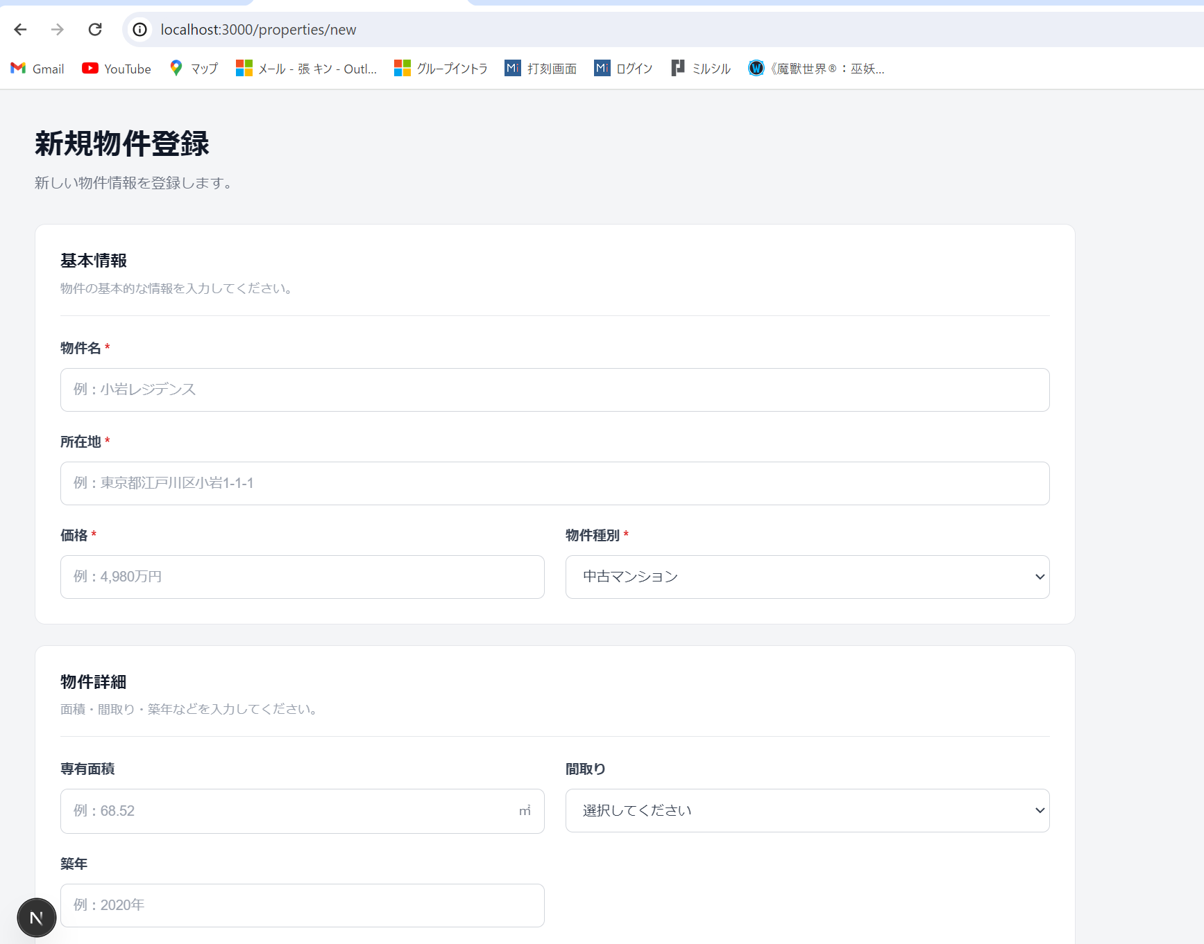

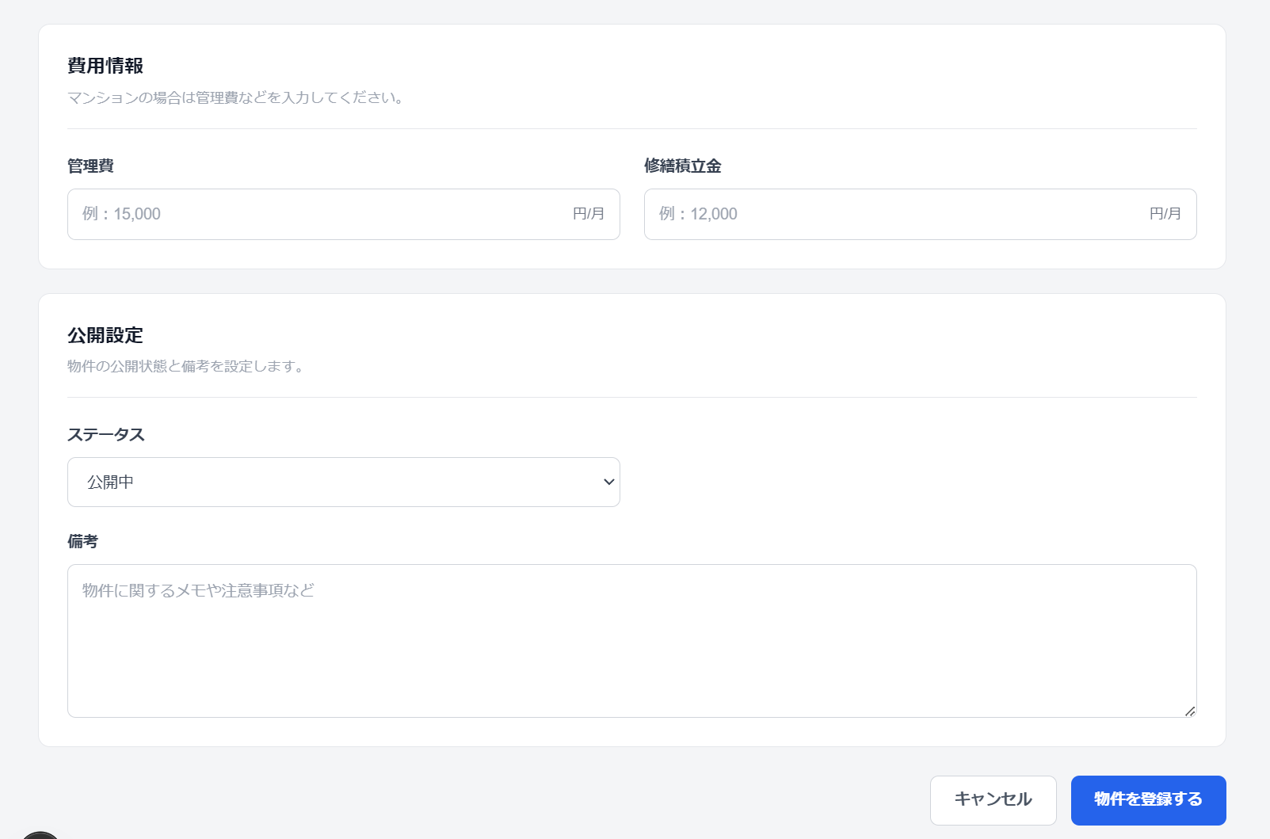

データ入力して物件を登録する をクリックすると、物件の登録ができる

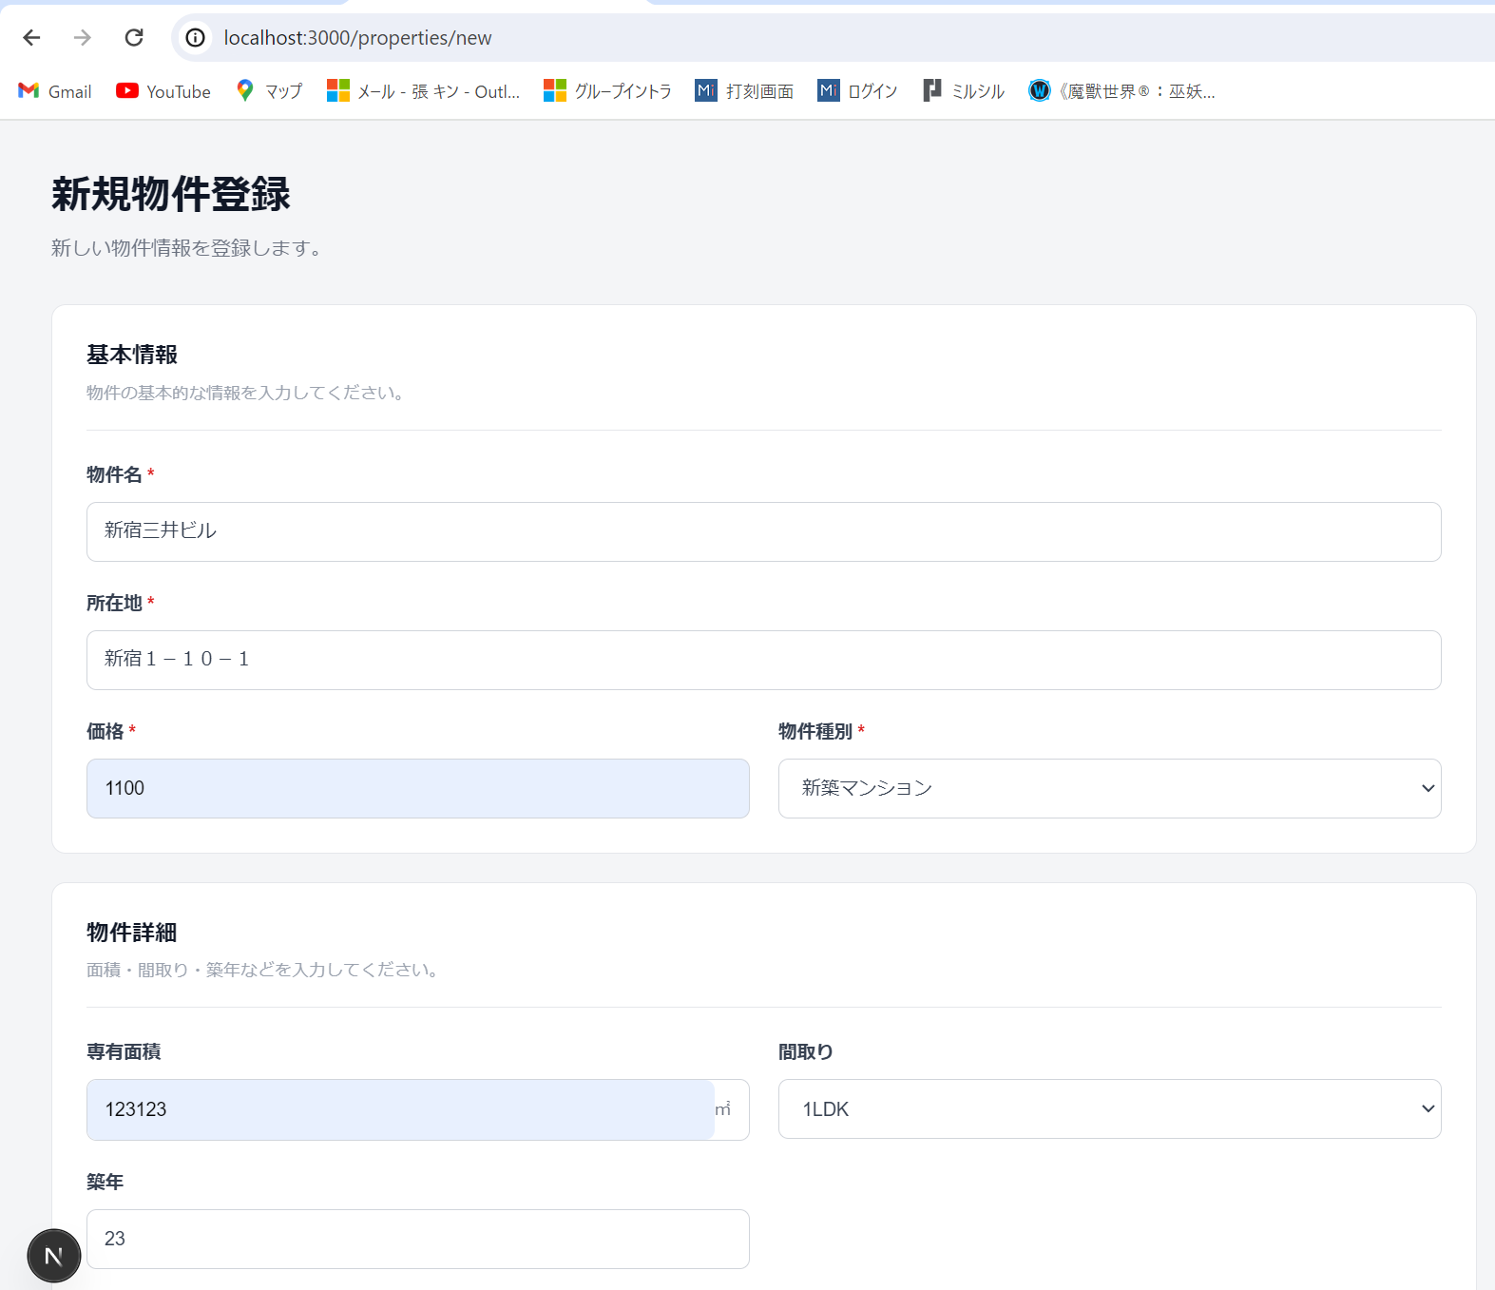

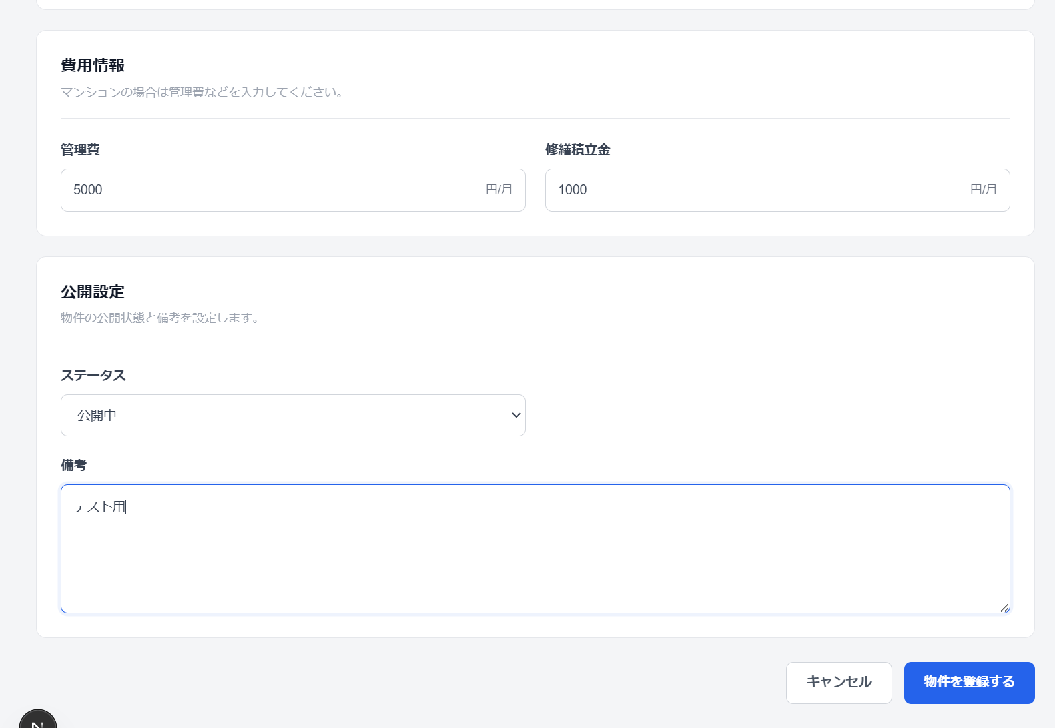

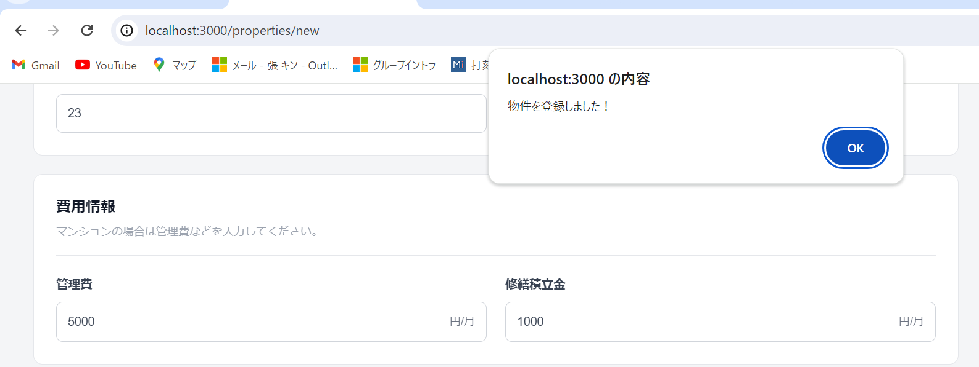

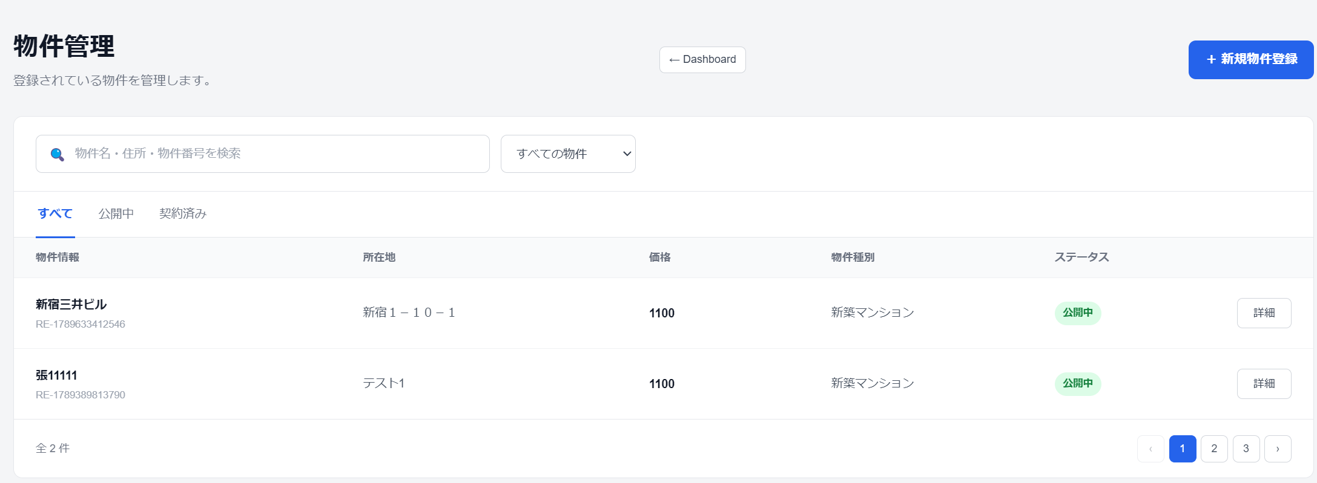

詳細 をクリックすると、詳細画面に遷移する

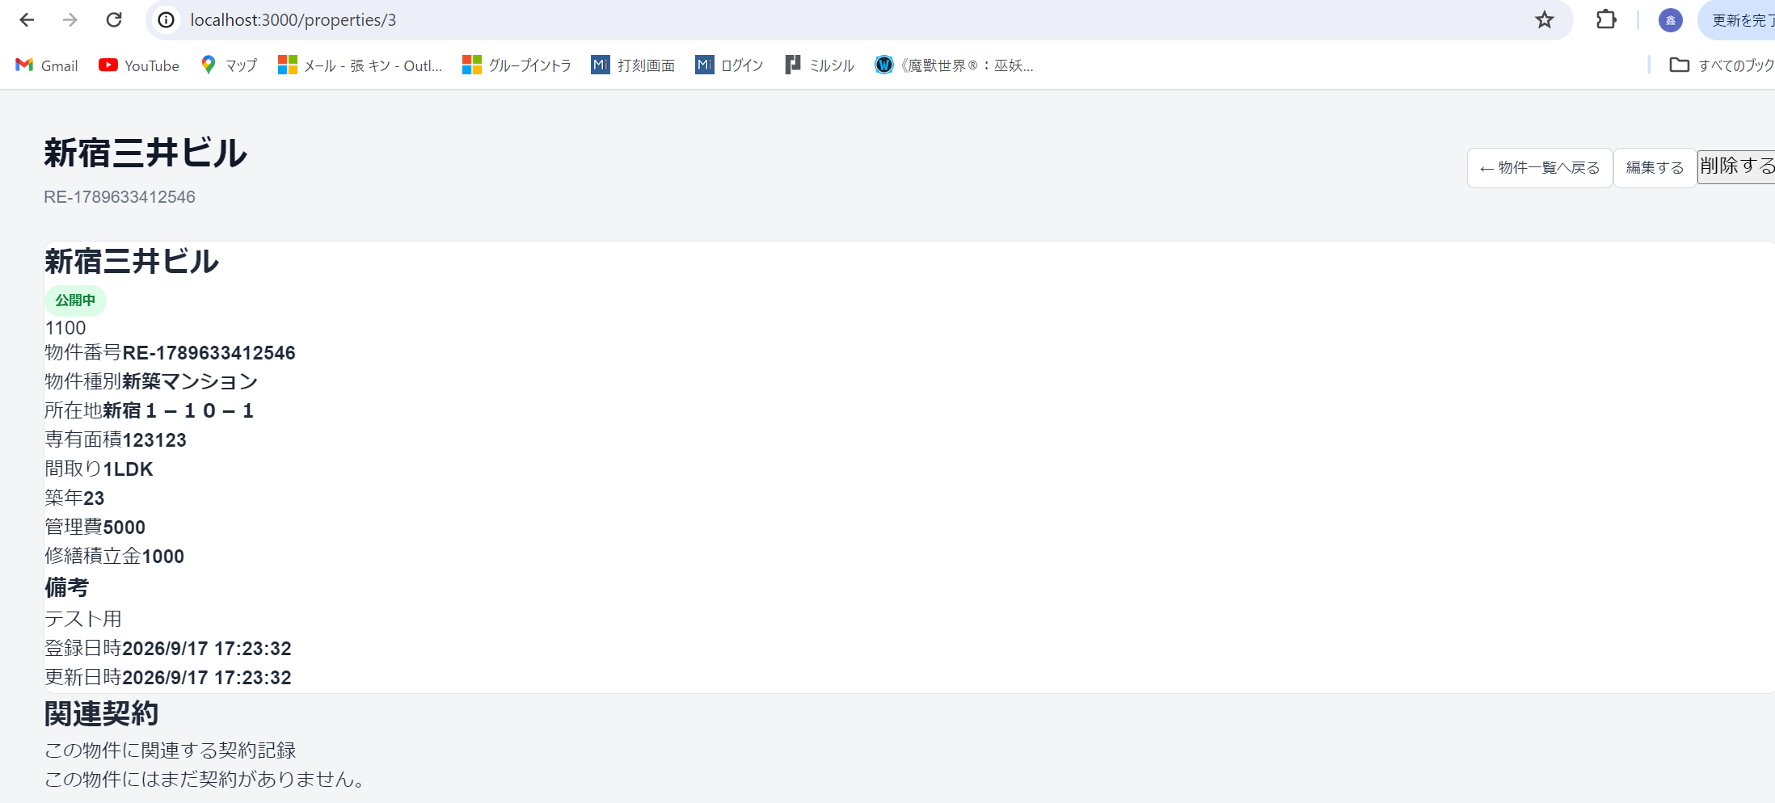

編集する をクリックすると編集画面に遷移する

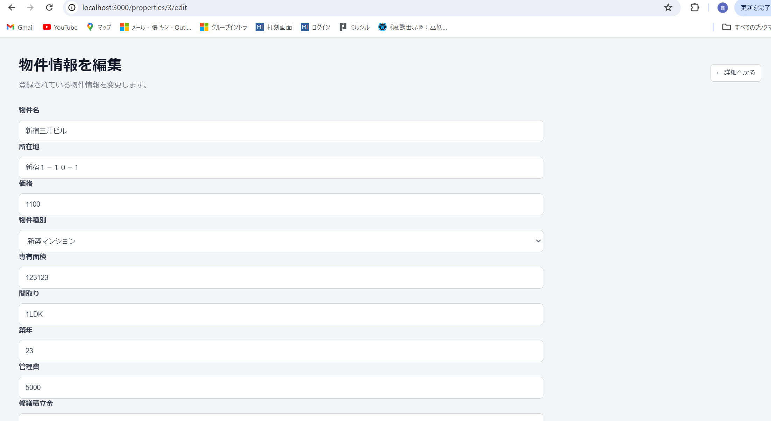

削除する をクリックすると削除される

顧客管理画面
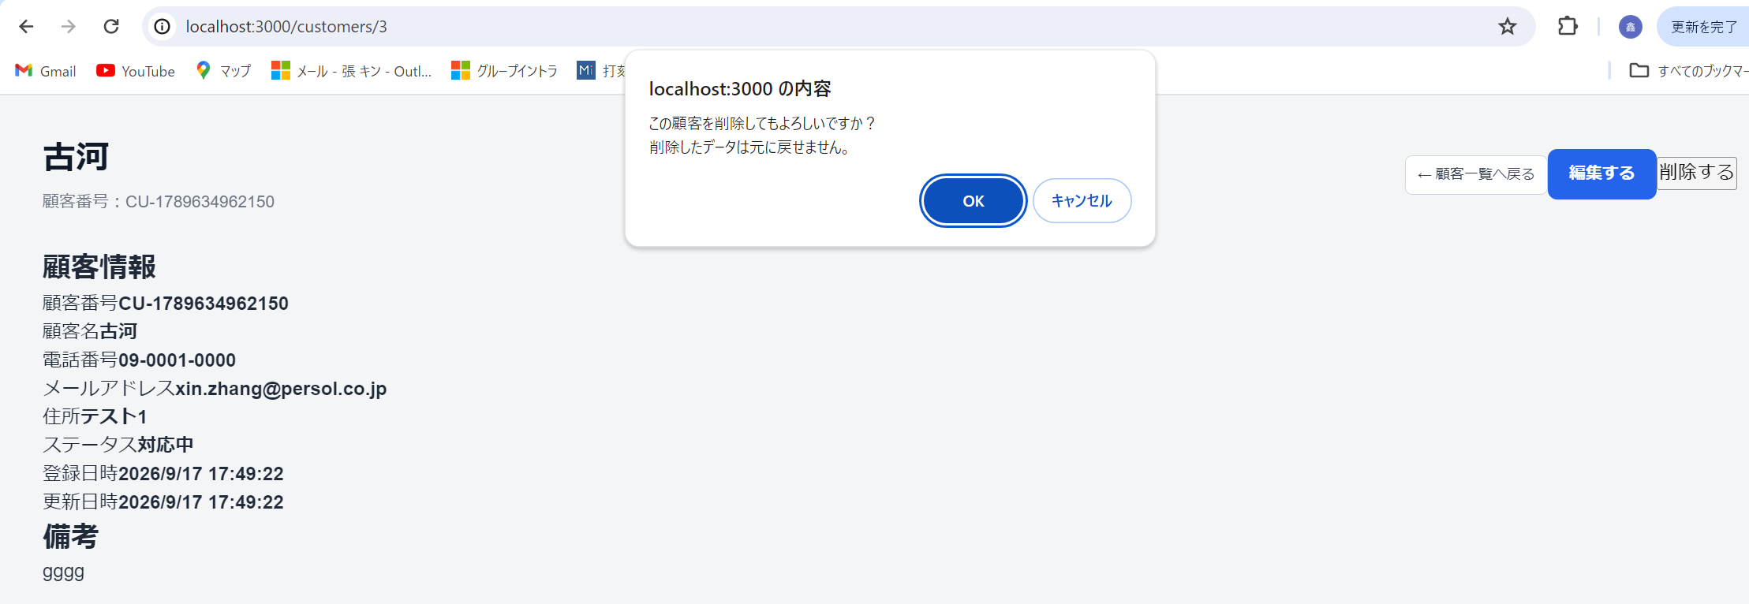
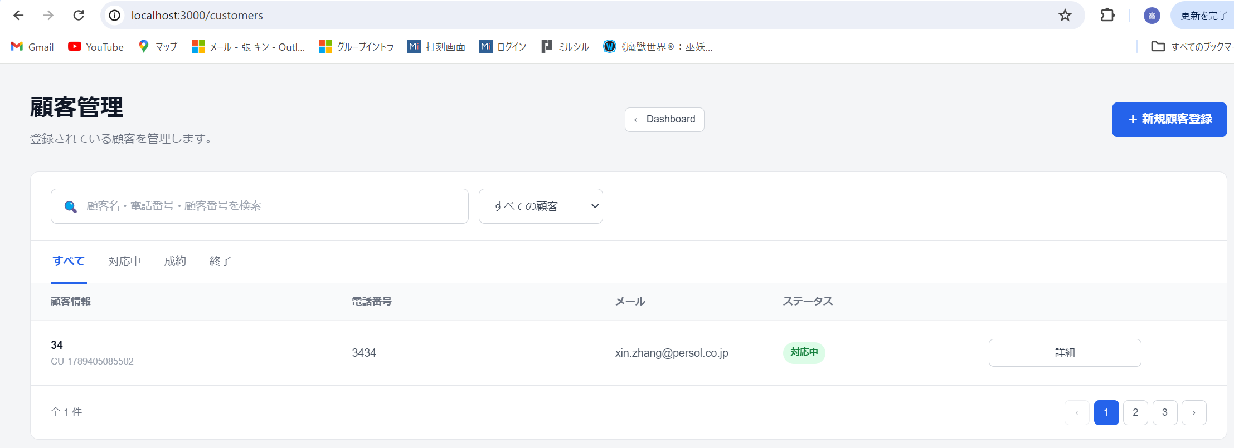
最近の顧客→すべて見るをクリック

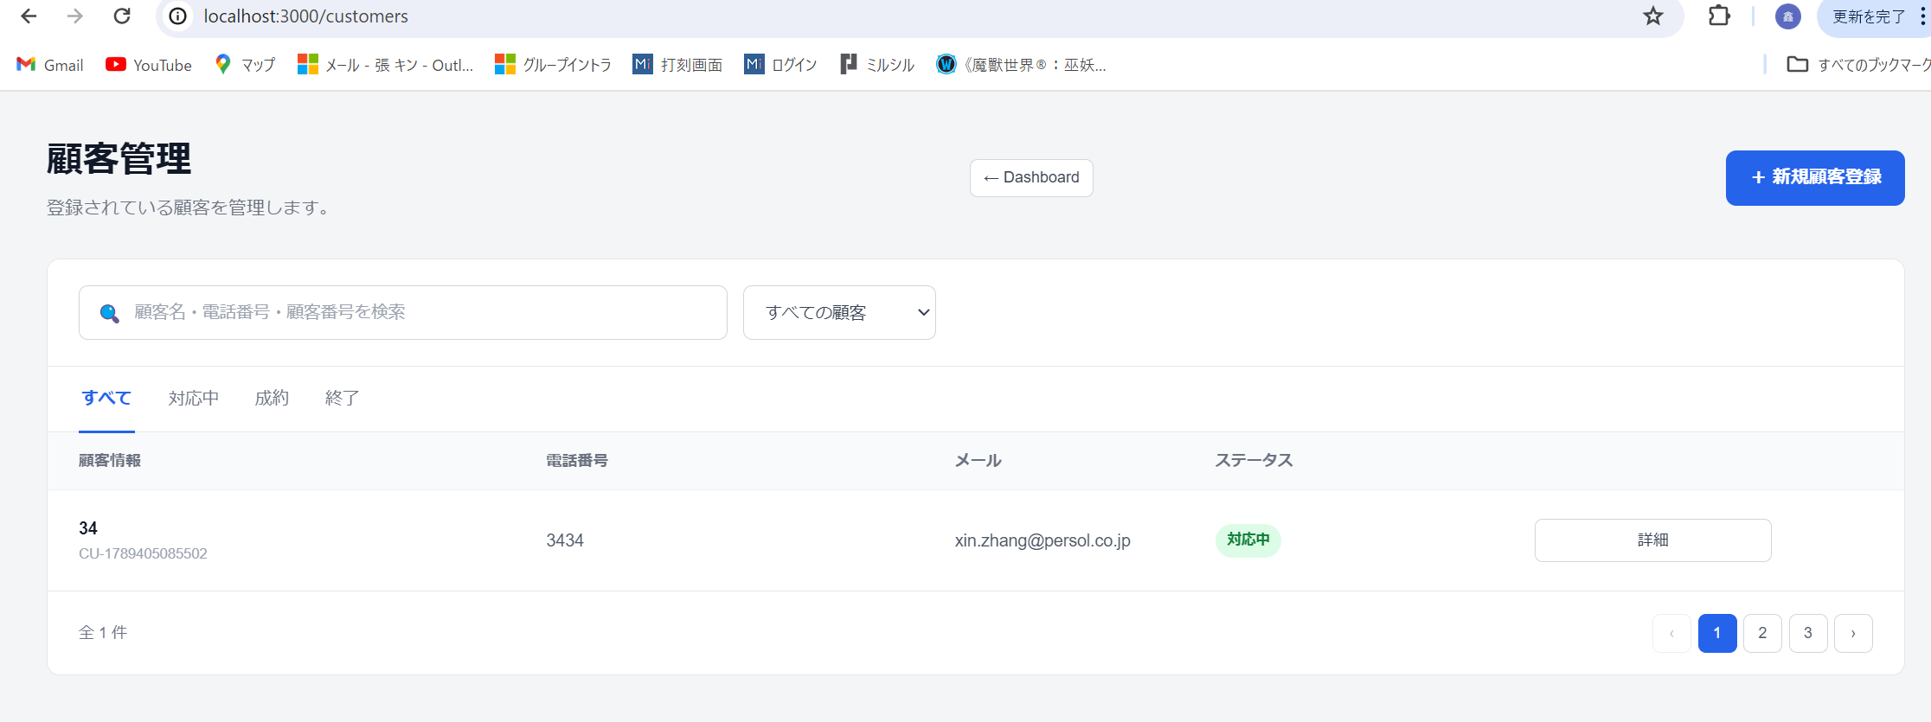

新規顧客登録をクリックすると追加画面に遷移する

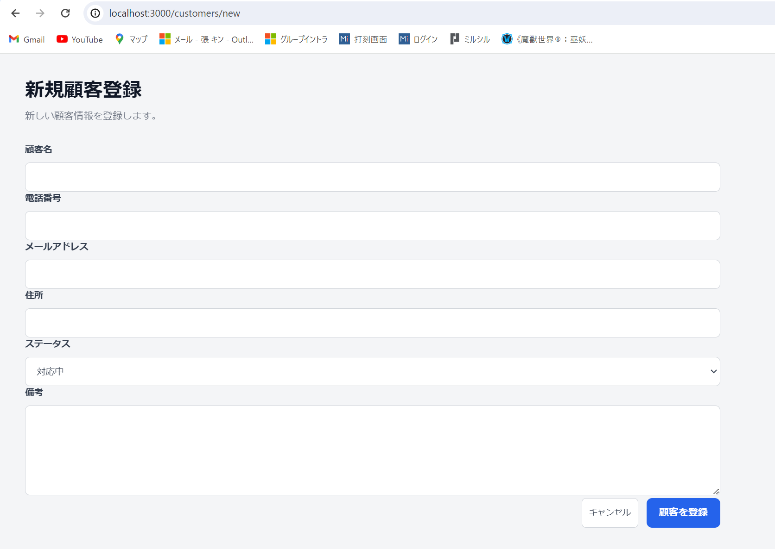

データ入力して、顧客を登録

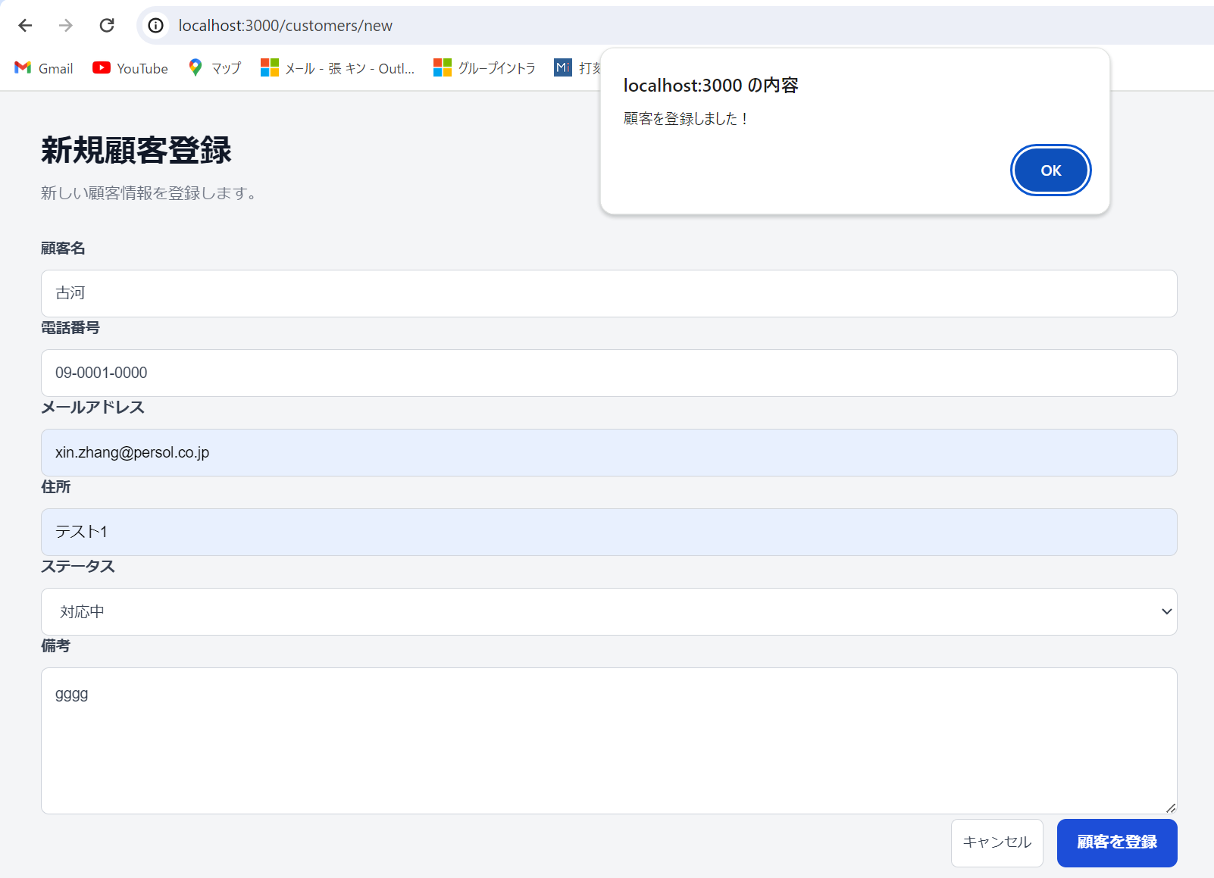

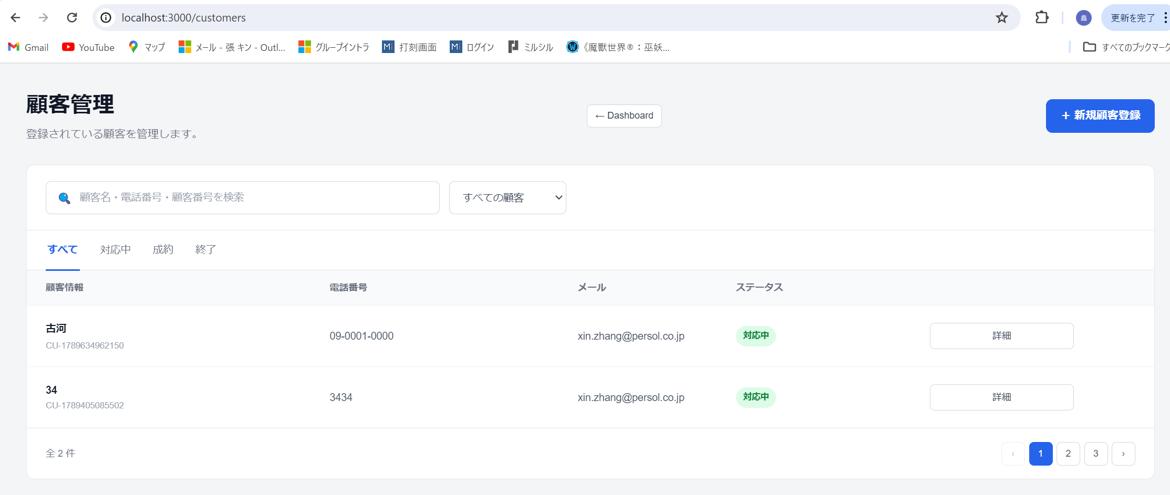

詳細 をクリックすると詳細画面に遷移する
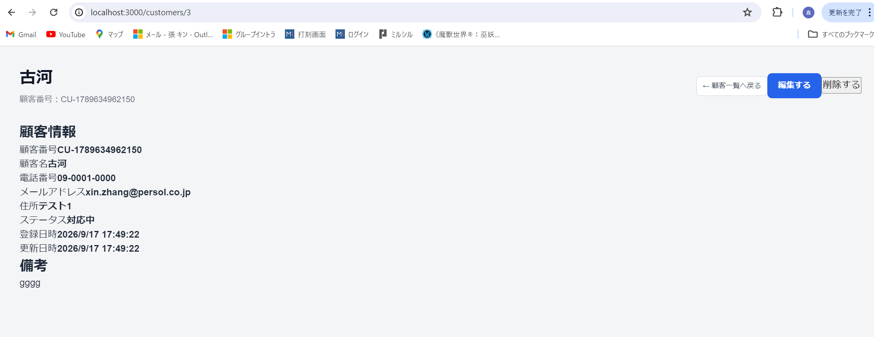

編集する をクリックすると編集画面に遷移する

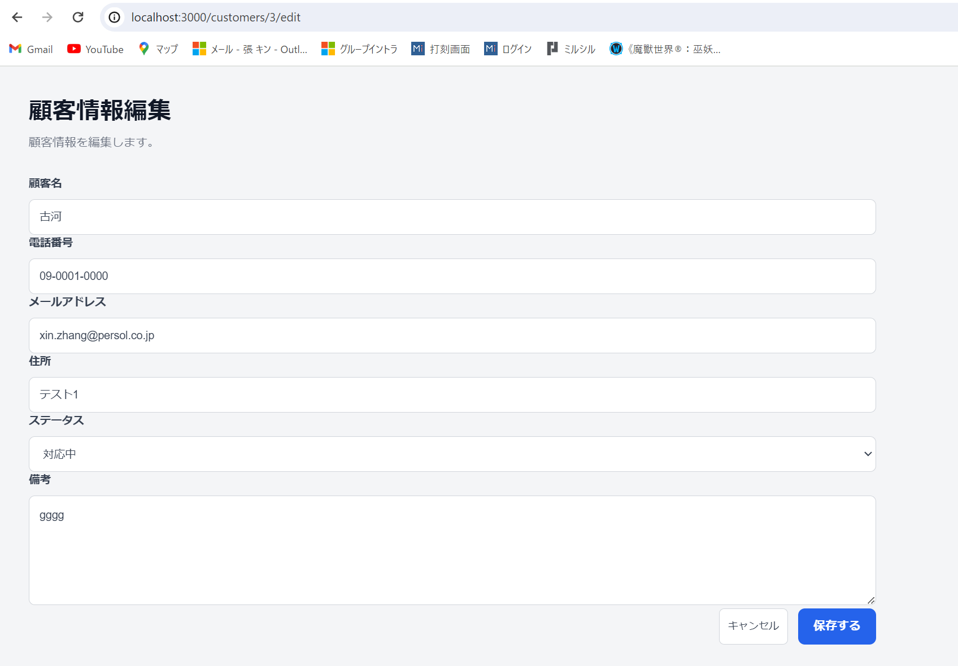

削除する をクリックすると削除される

